Viaggi08-18
FIGURA 1. VIAGGI PER TIPO - Anni 2008-2018, valori in migliaia

ANNO | VACANZA | LAVORO | TOTALE VIAGGI
2008 | 110901 | 21026 | 131928
2009 | 107603 | 19931 | 127533
2010 | 93894 | 16179 | 110073
2011 | 79811 | 13160 | 92971
2012 | 74301 | 11524 | 85825
2013 | 61916 | 8167 | 70083
2014 | 54816 | 8112 | 62927
2015 | 51222 | 6894 | 58115
2016 | 59298 | 6757 | 66055
2017 | 60455 | 5626 | 66081
2018 | 70070 | 8870 | 78940
Dati 2018 provvisori.

Notti08-18
FIGURA 2. NOTTI PER TIPO - Anni 2008-2018, valori in migliaia

ANNO | VACANZA | LAVORO | TOTALE VIAGGI
2008 | 569942 | 93804 | 663746
2009 | 568103 | 90861 | 658964
2010 | 494811 | 67399 | 562211
2011 | 440821 | 52379 | 493200
2012 | 460442 | 46426 | 506868
2013 | 343728 | 25028 | 368756
2014 | 339850 | 25932 | 365782
2015 | 317307 | 23250 | 340557
2016 | 332304 | 23545 | 355849
2017 | 360609 | 19802 | 380411 | Dati provvisori.
2018 | 395962 | 35931 | 431893
Dati 2018 provvisori.

Figura 1
FIGURA 1. VIAGGI DI VACANZA DI 4 O PIÙ NOTTI PER CLASSE DI DURATA E TRIMESTRE
Anno 2018, composizioni percentuali
 | 4-7 notti | 8-14 notti | 15-21 notti | 22 o più notti
Gennaio-Marzo | 74.7 | 15.3 | 5.4 | 4.6
Aprile-Giugno | 63.7 | 26.7 | 7.1 | 2.5
Luglio-Settembre | 48.6 | 31.7 | 14.8 | 4.9
Ottobre-Dicembre | 65.4 | 24.4 | 9.3 | 0.9
Totale | 57.1 | 27.6 | 11.4 | 3.9
Dati provvisori.

Figura 2
FIGURA 2. VIAGGI IN ITALIA PER REGIONE DI DESTINAZIONE
Anno 2018, composizioni percentuali

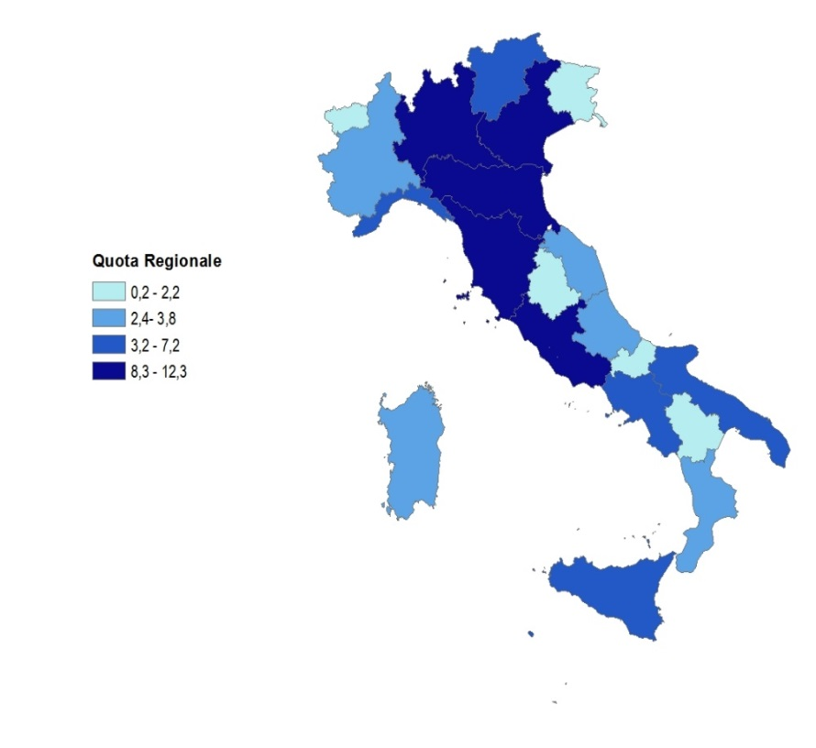

Dati provvisori.

Figura 3
FIGURA 3. VIAGGI PRENOTATI TRAMITE INTERNET PER TIPOLOGIA DEL VIAGGIO
Anni 2014 e 2018, composizioni percentuali

ANNI | TIPOLOGIA DEL VIAGGIO
 | Vacanza di 1-3 notti | Vacanza di 4 notti o più | Vacanze | Lavoro | Totale Viaggi
2014 | 26.5 | 33.4 | 30.2 | 42.8 | 31.8
2018 | 43.0 | 47.7 | 45.5 | 50.3 | 46.0

 | 2014 | 2018
Vacanza di 1-3 notti | 26.5 | 43
Vacanza di 4 notti o più | 33.4 | 47.7
Vacanze | 30.2 | 45.5
Lavoro | 42.8 | 50.3
Totale Viaggi | 31.8 | 46

Dati 2018 provvisori.

Figura 4
FIGURA 4 - VACANZE DI PIACERE/SVAGO PER TIPO DI LUOGO E DESTINAZIONE PRINCIPALE
Anno 2018, per 100 viaggi nella stessa destinazione
DESTINAZIONE | TIPO DI LUOGO
 | Mare, crociera | Montagna, collina, altopiani | Città | Campagna, laghi, fiumi | Altro
Italia | 47.1 | 27.2 | 33.8 | 12.2 | 4.7
Estero | 39.5 | 14.0 | 68.8 | 12.8 | 8.2
Totale | 45.6 | 24.6 | 40.8 | 12.3 | 5.4
Dati provvisori.

Figura 5
FIGURA 5. VIAGGI DI PIACERE/SVAGO PER TIPOLOGIA, DESTINAZIONE PRINCIPALE E TIPO PREVALENTE DI ATTIVITÀ SVOLTA.
Anno 2018, composizioni percentuali

MOTIVO | TIPOLOGIA DELLA VACANZA |  |  | DESTINAZIONE
 | 1-3 notti | 4 o più notti | Totale | Italia | Estero | Totale
Divertimento, riposo o relax | 39.9 | 58.5 | 49.5 | 52.6 | 37.1 | 49.5
Attività culturali | 26.2 | 16.0 | 20.9 | 16.6 | 38.4 | 20.9
Bellezze naturali del luogo | 18.9 | 17.1 | 18.0 | 18.2 | 16.9 | 18.0
Vacanza sport | 6.8 | 5.0 | 5.9 | 6.6 | 2.8 | 5.9
Altra attività (a) | 8.3 | 3.4 | 5.7 | 6.0 | 4.8 | 5.7
TOTALE | 100.0 | 100.0 | 100.0 | 100.0 | 100.0 | 100.0
(a) Include trattamenti di salute/benessere senza prescrizione medica, shopping, vacanza studio, pratica di hobby, manifestazioni sportive, parchi, volontariato
Dati provvisori.

Prospetto 22
PROSPETTO 22. VIAGGI CON PRENOTAZIONE DELL’ALLOGGIO E DEL TRASPORTO TRAMITE INTERNET. Anno 2018, composizioni percentuali.
 | Viaggi prenotati tramite internet
Solo alloggio | 49.9
Solo trasporto | 21.2
Alloggio e trasporto | 28.9
Totale | 100.0

Dati provvisori

